筛选条件
电影： |  |  | 剧集
二级分类： | 动作 科幻 喜剧 情感 动画 华语 欧美 |  | 二级分类： | 全部、首播、韩剧、港剧、欧美、谍战、情感、古装

筛选项 |  | 对应片单分类 | 筛选项 |  | 对应片单分类
类型 | 动作 | 动作 警匪 武侠 战争 | 类型 | 情感 | 都市剧、生活剧、偶像剧、年代剧、情景剧、青少年
 | 科幻 | 科幻 奇幻 |  | 谍战 | 谍战剧、军旅剧、警匪剧
 | 动画 | 动画片 |  | 古装 | 古装剧
 | 喜剧 | 喜剧
 | 爱情 | 爱情 | 地区 | 内地 | 大陆、中国
 | 惊悚 | 恐怖 灾难 |  | 香港 | 香港
 | 剧情 | 生活 歌舞 青少年 其他 |  | 韩国 | 韩国
 |  |  |  | 欧美 | 英国、美国
国别 | 华语 | 中国 大陆 台湾 香港 澳门 |  | 其他 | 日本、台湾、新加坡、泰国、印度、其他
 | 欧美 | 美国 英国 法国 德国 欧洲 意大利 西班牙
 | 日韩 | 日本 韩国 | 年代 | 2016 | 2016
 | 其他 | 新加坡 拉美 非洲 其他 |  | 2014-2015 | 2014 2015
 |  |  |  | 2000-2013 | 2000、2001、2002、2003、2004、2005、2006、2007、2008、2009、2010、2011、2012、2013
年代 | 2016 | 2016 |  | 其他 | 除上述的其他年代
 | 2015 | 2015
 | 2010-2014 | 2010 2011 2012 2013 2014 | 推荐 | 最新上线 | 7天内上线节目
 | 其他 | 除上述的其他年代 |  | 人气最高 | （暂时无数据可先忽略该项）
 |  |  |  | 即将下线 | 未来7天内下线篇目
推荐 | 最新上线 | 7天内上线节目
 | 人气最高 | （暂时无数据可先忽略该项）
 | 即将下线 | 未来7天内下线篇目

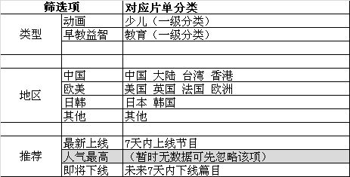
少儿 |  |  | 娱乐
 |  |  | 二级分类： | 热播、内地、海外

 |  |  | 筛选项 |  | 对应片单分类
 |  |  | 类型 | 真人秀 | 娱乐-真人秀
 |  |  |  | 脱口秀 | 娱乐-脱口秀
 |  |  |  | 选秀 | 娱乐-选秀
 |  |  |  | 访谈 | 娱乐-访谈
 |  |  |  | 美食 | 生活-美食
 |  |  |  | 情感 | 生活-情感
 |  |  |  | 美容 | 生活-流行美容
 |  |  |  | 时尚 | 生活-时尚
 |  |  |  | 曲艺 | 戏曲
 |  |  |  | 其他 | 娱乐-其他

 |  |  | 地区 | 内地 | 中国 大陆 上海
 |  |  |  | 港台 | 香港 台湾 澳门
 |  |  |  | 日韩 | 日本 韩国
 |  |  |  | 欧美 | 美国 英国 德国 欧洲 拉美 意大利 西班牙
 |  |  |  | 其他 | 新加坡 其他 非洲 泰国 印度

 |  |  | 年代 | 2016 | 2016
 |  |  |  | 2015 | 2015
 |  |  |  | 更早 | 除上述的其他年代

 |  |  | 推荐 | 最新上线 | 7天内上线节目
 |  |  |  | 人气最高 | （暂时无数据可先忽略该项）
 |  |  |  | 即将下线 | 未来7天内下线篇目

机顶盒信息
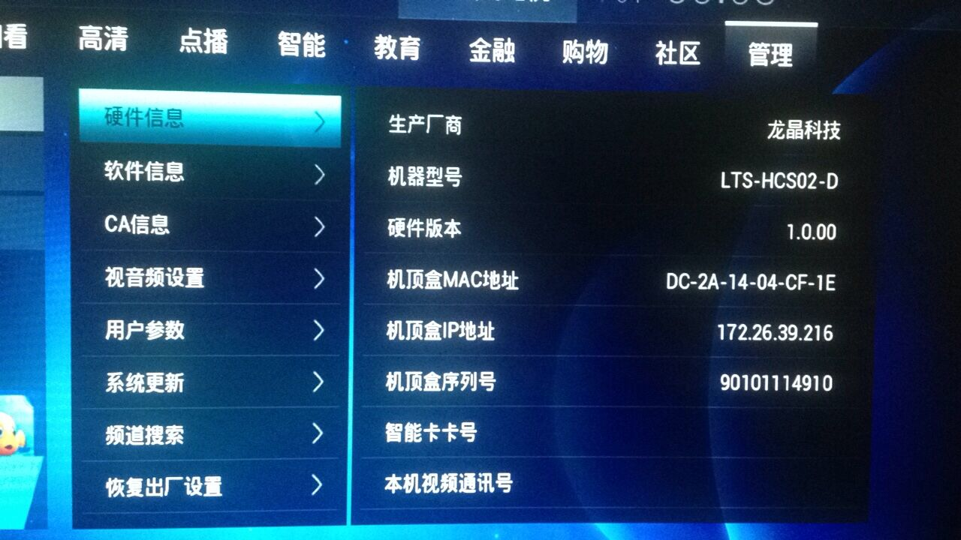
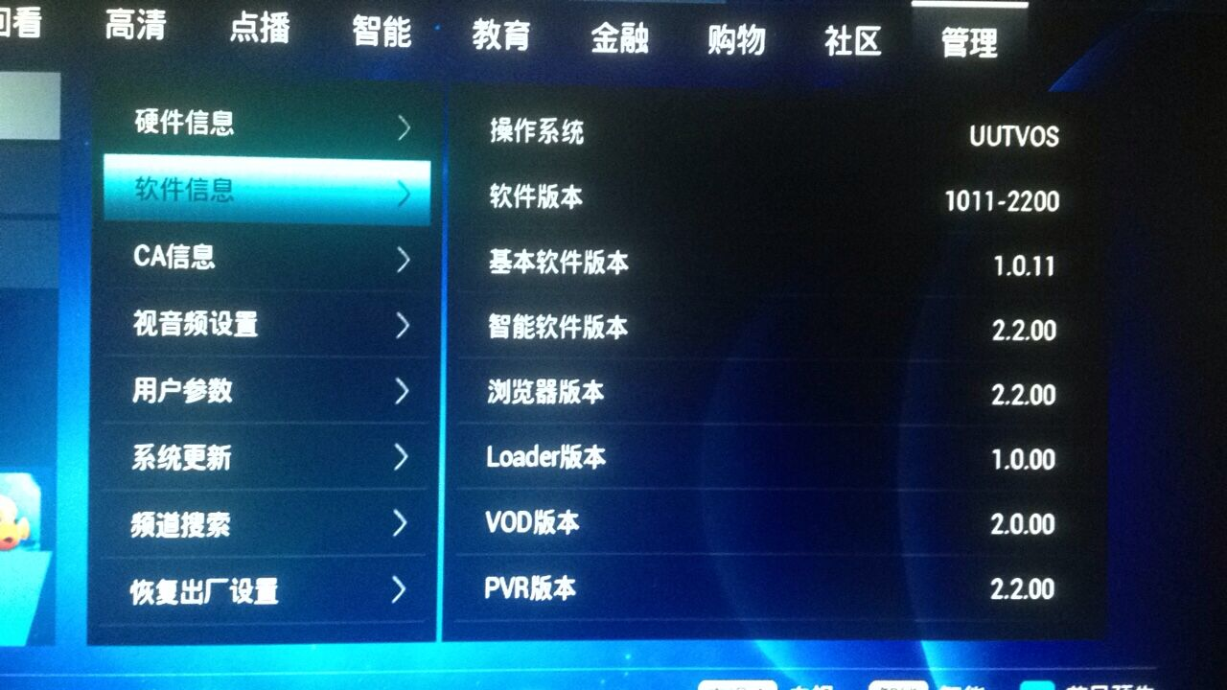
厂商 | 型号 | MAC | 账号 | 机顶盒密码 | 操作系统 | 内核版本 | 版本号 | 序列号 | 备注
龙晶科技 | LTS-HCS02-D | 7C08D9F349FF DC-2A-14-04-CF-1E |  | 用户设置：1234 系统设置：4321

筛选项

姓名 | 面试时间 | 邮箱 | 电话
陈松 | 今天下午（7月8日）3点半 | 1481176218@qq.com | 15221806259
汤恒 | 下周一（7月11日）上午10点 | 2287961571@qq.com | 15921011591

龚玉荣 | 下周二（7月12日）下午2点半 | 15111015743@163.com | 15111015743

